CV
特 定 技 能 履 歴 書
DAFTAR RIWAYAT HIDUP

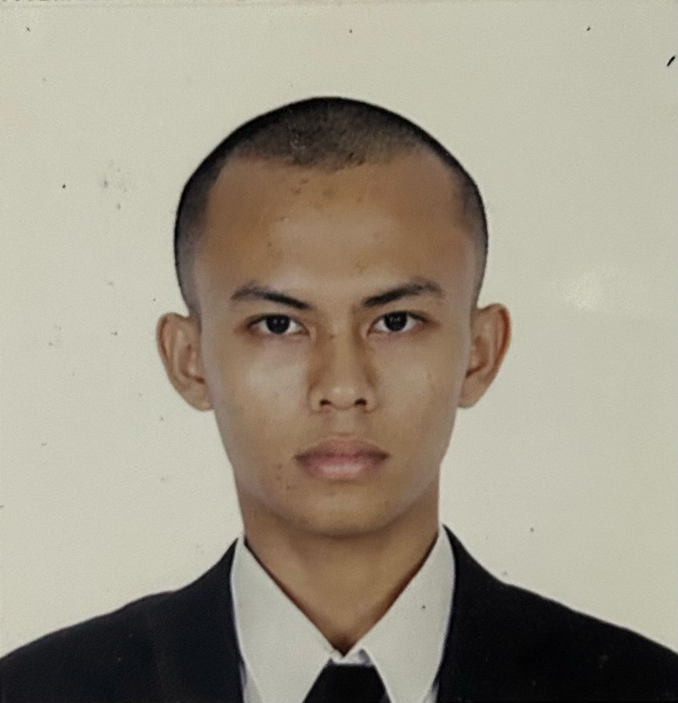
 | 個人情報 DATA DIRI
 | 名前 Nama |  | ニックネーム Panggilan
 | ファッタチェルマジド |  | ファッタ
 | MUHAMMAD MAKSUN |  | MAKSUN

 | 生年月日 Tanggal Lahir |  | 年齢 Usia
 | 1999年12月24日 |  | 25歳
性別 Jenis Kelamin | 出身地 Tempat Lahir | メールアドレス Email Aktif | 連絡先 Telp. Peserta
男 Laki-Laki | PEKALONGAN | fattahmajid25@gmail.com | 089681928200
現住所 Alamat Lengkap
Dukuh Buntek Griya Wiroto Asri Rowoyoso RT 27/RW 10
身長 Tinggi Badan | 体重 Berat Badan | 配偶者 Status Pernikahan | 宗教 Agama
165 | 66 | 無 Belum Menikah | イスラム教
血液型 Golongan Darah | 飲酒 Alkohol | タバコ Merokok | 色覚異常 Buta Warna
B型 | はい Ya | いいえ Tidak | いいえ Tidak
日本語能力 | 技能評価試験合格証明書 | パスポート番号 | 有効期限
Level Bahasa | SSW yang dimiliki | Nomor Pasport | Masa Berlaku
JLPT N4 | IT ENGINEER | KSDJ24J | 2025年 03月 06日 まで
自己PR
Promosi Diri
JECA NI HATTE

学歴 Pendidikan
学校名 |  | 専門 | 期間
Nama Sekolah |  | Jurusan | Masa
（小） SD N 1 BEBEL |  |  | 2006年6月 ～ 2012年6月
（中） SMP 1 WIRADESA |  |  | 2012年7月 ～ 2015年6月
（高） SMK 1 KEDUNGWUNI |  | TKR | 2015年6月 ～ 2025年7月
（大）

職歴 Latar Belakang Pekerjaan
会社名 |  | 仕事内容 | 期間
Nama Perusahaan |  | Rincian Kerja | Masa Kerja
pt abcd |  | pom | 2025年 2月 ～ 2025年 5月
pt efgh |  | uiux | 2025年 2月 ～ 2025年 5月

家族構成 Susunan Keluarga
家族順番 | 家族の名前 | 職業 | 年齢
Urutan Keluarga | Nama Anggota Keluarga | Pekerjaan | Usia
Istri 妻 | ASA ENAMI | アルバイト | 18歳
Istri 妻 | PHARITA | 大工 | 19歳

訪日経験 Riwayat datang ke Jepang
訪日経験 | 在留資格 | 在留期間 | 住所
Riwayat datang ke Jepang | Ijin Tinggal | Lama Tinggal | Prefektur・Kota
有 Pernah | Tokutei Ginou (特定技能) | 2022年 01月 08日 ～ 2025年 05月 06日 | AICHI
 |  | 機関名
 |  | Nama Perusahaan Penerima
 |  | PT IAED

